LINE
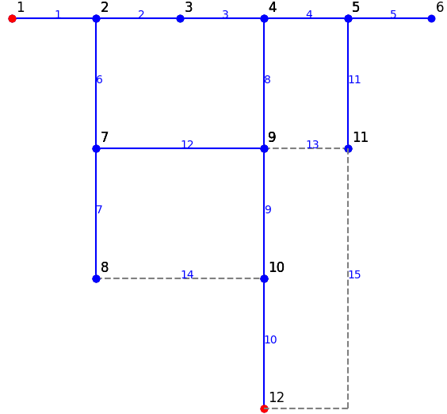
## LINEDATA
ID | BUS_ID1 | BUS_ID2 | NAME BUS | kV | CID | FLAG | FLAG2 | FLAG3 | LENGTH [km] | nFault [per km per year] | R [Ohm/km] | X [Ohm/km] | B [microS/km] | RATEA [A]
1 | 2 | 1 | BUS2-BUS1 | 12 | 1 | 1 | 0 | 0 | 3 | 1 | 0.21 | 0.41 | 0 | 300
2 | 3 | 2 | BUS3-BUS2 | 12 | 1 | 1 | 1 | 1 | 3.5 | 1 | 0.21 | 0.41 | 0 | 200
3 | 4 | 3 | BUS4-BUS3 | 12 | 1 | 1 | 1 | 1 | 3 | 1 | 0.21 | 0.41 | 0 | 300
4 | 4 | 5 | BUS4-BUS5 | 12 | 1 | 1 | 1 | 1 | 3.5 | 1 | 0.21 | 0.41 | 700 | 300
5 | 6 | 5 | BUS6-BUS5 | 12 | 1 | 1 | 1 | 1 | 2.5 | 1 | 0.21 | 0.41 | 0 | 300
6 | 2 | 7 | BUS2-BUS7 | 12 | 1 | 1 | 1 | 1 | 3 | 1 | 0.21 | 0.41 | 0 | 300
7 | 7 | 8 | BUS7-BUS8 | 12 | 1 | 1 | 1 | 1 | 3.5 | 1 | 0.21 | 0.41 | 0 | 300
8 | 9 | 4 | BUS9-BUS4 | 12 | 1 | 1 | 1 | 1 | 2.5 | 1 | 0.21 | 0.41 | 500 | 300
9 | 10 | 9 | BUS10-BUS9 | 12 | 1 | 1 | 1 | 1 | 2.5 | 1 | 0.21 | 0.41 | 0 | 300
10 | 12 | 10 | BUS12-BUS10 | 12 | 1 | 1 | 1 | 1 | 3.5 | 1 | 0.21 | 0.41 | 0 | 300
11 | 11 | 5 | BUS11-BUS5 | 12 | 1 | 1 | 1 | 1 | 3.5 | 1 | 0.21 | 0.41 | 0 | 300
12 | 7 | 9 | BUS7-BUS9 | 12 | 1 | 1 | 1 | 1 | 3.5 | 1 | 0.21 | 0.41 | 0 | 300
13 | 9 | 11 | BUS9-BUS11 | 12 | 1 | 0 | 1 | 1 | 3.5 | 1 | 0.21 | 0.41 | 0 | 300
14 | 8 | 10 | BUS8-BUS10 | 12 | 1 | 0 | 1 | 1 | 3.5 | 1 | 0.21 | 0.41 | 0 | 300
15 | 11 | 12 | BUS11-BUS12 | 12 | 1 | 0 | 1 | 1 | 3.5 | 1 | 0.21 | 0.41 | 0 | 300
16 | 10 | 11 | BUS10-BUS11 | 12 | 1 | 0 | 1 | 1 | 3.5 | 1 | 0.21 | 0.41 | 0 | 300

